外部設計書
要件定義(Requirement Definition)

1. システム概要
本システムは、自動保管棚搬送管理システムにおける「保管棚制御シミュレータ」である。
自動保管棚搬送システムを模擬的に再現し、搬送制御ロジックの検証およびフロントエンド・バックエンド間の通信検証を行うことを目的とする。
システムを構成する各要素の役割は以下の通りとする。

・スマートフォン（フロントエンド）
PWA（Progressive Web App）形式を採用したWebブラウザ画面。
バックエンドサーバーへアクセスし、棚の状態監視、JOB管理、在庫監視、履歴表示を行うほか、搬送指示（JOB）を生成する。

・バックエンドサーバー
ASP.NET Coreで構築し、スマホ向けに画面（Razor Pages）やデータ通信用API（Web API）を提供する。
APIの仕様管理および動作検証用として「Scalar」を使用する。
また、システム内のすべてのイベントやエラーのハンドリングには「NLog」を採用し、ログ出力を行う。
未処理JOBが存在する場合、稼働可能なスタブ装置へ指令を自動配信（プッシュ）する。

・保管棚シミュレータ（スタブ装置）
C#のコンソールアプリケーションとして構築し、実際の自動保管棚や搬送デバイスを疑似的に再現する。
サーバーからの搬送指令（プッシュ）を受信、または定期的なポーリングによる指示取得（プル）を契機に擬似的な搬送動作（時間経過）を行い
完了結果をサーバーへ返却する。

2. システム構成
フロントエンド：スマートフォンアプリ（PWA形式）
バックエンド：ASP.NET Core（Razor Pages、Web API、Scalar搭載）
保管棚シミュレータ：コンソールアプリケーション（スタブ装置）
データベース：SQL Server（開発環境：SQL Server Management Studio 22）
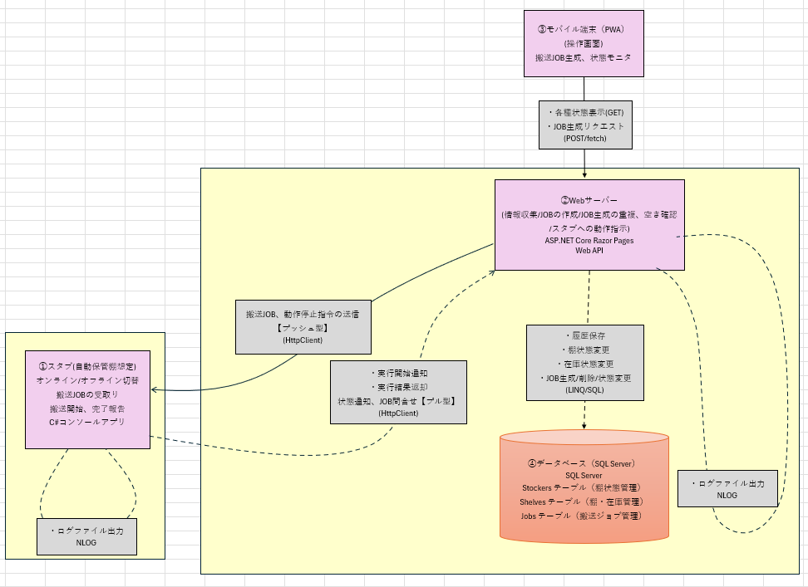

3. 機能一覧

フロントエンド(スマホ画面)
機能ID | 機能名
F-001 | ストッカー状態表示
F-002 | 搬送指示の生成
F-003 | 異常判定
F-004 | JOB一覧表示・削除
F-005 | 在庫表示
F-006 | 履歴表示
F-007 | 安全インターロック
F-008 | メイン画面
F-009 | 保管棚一覧

スタブ(コンソールアプリ)
機能ID | 機能名
C-001 | オンライン / オフライン管理機能
C-002 | 指示受信機能(Push)
C-003 | 指示問い合わせ機能(Polling)
C-004 | 指示判定機能
C-005 | 指示実行機能
C-006 | 停止指示実行機能
C-007 | 実行結果通知機能

バックエンド(サーバー)
機能ID | 機能名
S-001 | JOB生成機能
S-002 | JOB内容判別機能
S-003 | フロントエンドへの各種データ送信(棚在庫・JOB・保管棚状態・ログ一覧）
S-004 | サーバーからのJOB自動配信（プッシュ型送信）
S-005 | ストッカーのJOB定期確認への応答（ポーリング：プル型配信）
S-006 | ジョブの削除（キャンセル）要求
S-007 | スタブ装置への停止要求
S-008 | ストッカーの死活監視

データベース
機能ID | 機能名
D-001 | JOB管理
D-002 | 棚在庫管理
D-003 | ストッカー状態管理
D-004 | ログ管理

4. 画面一覧

画面ID | 画面名
SCR-001 | メイン操作
SCR-002 | 保管棚一覧
SCR-003 | 棚在庫
SCR-004 | ジョブ監視
SCR-005 | 履歴ログ

5. 画面構成と機能要件(Screen Configuration & Functional Requirements)

5.1 フロントエンド

フロントエンドは、固定のボトムナビゲーションバー（App Shell）を用いて、以下の5つの画面を切り替える構造とします。

● | [Main] Dispatch Console（メイン操作盤）: TRANSFER（搬送）ジョブの送信、および即時割り込みの STOP（停止）ボタンを配置します。
 | 業務ルール:
 | R-001: | OFFLINE状態の保管棚には搬送指示を投入できない。
 | R-002: | Reserved状態の保管棚は棚選択一覧に表示しない。

● | [Shelves] Inventory Grid（棚在庫ステータス）: 各棚の空き状況・占有状況をグリッドUIで可視化します。
 |  | また、対象保管棚を選択するドロップダウンには、ステータスが Active の保管棚のみを表示し、
 |  | Reserved（保守中など）の機器への誤投入を防止します。

 | R-003: | 使用済みか未使用かを問わず、各マスをタップすると、異なる色を置くことで棚を変更できます。

● | [Stocker List] Equipment Registry（保管棚情報一覧）: 【変更】システム内の全保管棚のマスター情報（保管棚ID、
 |  |  |  | 保管棚名、登録ステータス）をテーブル（表）形式で一覧表示します。
 | 業務ルール:
 | R-004: | E-001/F-009: connectionStatus == 'OFFLINE' の行は、カード全体をグレーアウト（不活性表示）にする。

● | [Jobs] Queue Monitor（ジョブ監視）: 現在実行中のタスク、待機中（Pending）、および完了済みジョブの一覧を表示します。

● | [History] Event Log（履歴ログ）: データベースに保存された最新のシステム警告やトランザクション履歴を表示します。

5.2 スタブ(コンソールアプリ)

 | 状態定義

 | OFFLINE |  | オンライン切替以外の操作を受け付けない状態

 | ONLINE_IDLE |  | オンライン状態かつ指示待機状態

 | ONLINE_RUNNING |  | オンライン状態かつJOB実行中状態

 | オンライン / オフライン管理機能：コンソールの通信状態及び稼働状態を管理
 | 起動時処理： | 最初に起動したときはオフライン
 |  | オンライン / オフライン選択を表示する

 | 指示受信機能：サーバーから送信される動作指示を受信する
 | 条件： | コンソール側がオンライン状態であること

 | 指示問い合わせ機能(Polling)：コンソール側からサーバーに5秒ごとに通信報告及びJOB問い合わせを行う
 | 条件： | オンライン状態かつOperationStateがIDLEになっていること

 | 指示判定機能：受信した指示のcommandを判定し、実行する機能へ振り分ける
 | 条件： | commandはTRANSFERかSTOPのみ
 |  | Pollingで受信したcommandはTRANSFERのみである

 | 指示実行機能：TRANSFER指示を実行する
 | 条件： | OperationStateがIDLEかつcommandがTRANSFERであること

 | 制約： | 同時に実行できるJOBは一件のみとする
 |  | JOB実行時間は10秒以内とする

 | 停止指示実行機能：STOP指示を実行する
 | 条件： | OperationStateがRUNNINGかつcommandがSTOPであること

 | 処理内容： | RUNNINGの場合のみ実行中JOBを中断する
 |  | JOB状態をABORTEDとする
 |  | OperationStateをIDLEへ遷移する

 | 実行結果通知機能：JOB状態をサーバーへ通知する
 | 送信条件： | オンライン状態であること
 | 送信内容： | RUNNING JOB開始
 |  | COMPLETED 正常終了
 |  | ABORTED 停止指示による中断
 | 異常時要件
 | ・オフライン状態では指示を受け付けない
 | ・JOB実行中は新規TRANSFER指示を受け付けない
 | ・STOP指示受信時は実行中JOBを中断する
 | ・通信失敗時はエラーとし、次回Pollingで再度問い合わせを行う

5.3 バックエンド(サーバー)

 | 画面提供機能：スマホ（PWA）からのアクセスに対し、画面の枠組み（Razor Pages）を返却する。

 | 各種状態取得機能：棚在庫、全保管棚、JOB一覧、履歴ログの最新データをDBから取得して返却する。

 | 搬送JOB生成機能：スマホからの要求を受信し、重複や空き棚チェック後に新規JOBを採番、DBへ「未処理」として登録する
 | 条件： | 重複等のエラー時は、NLogへ警告を出力し、400 BadRequestで画面へエラーを返す。

 | JOB削除機能：指定JOBが「未処理」ならステータスを「中断」に更新。すでにスタブが搬送中の場合はキャンセル不可とする。

 | 停止指令送信機能：画面からの停止要求を受け、対象スタブへHttpClientを用いて即座に「STOPコマンド」をプッシュ送信する。

 | オンライン通知受付機能：スタブ起動時の通知を受け、DBの保管棚状態を「ONLINE/IDLE」に更新し、開始ログを記録する。

 | JOB自動配信機能：DBから「ONLINEかつIDLE」のスタブと「未処理」JOBを検出して、自動でプッシュ送信する。

 | 定期指示取得受付機能：スタブからの5秒毎の確認を受け、未処理JOBがあれば引き当ててスタブへ返却する。
 | 条件： | 該当スタブが停止中（IDLE）かつ未処理JOBが存在すること。

 | 搬送状態・結果報告受付機能：スタブからの進捗報告（RUNNING / COMPLETED / ABORTED）を受信し、以下の通り連動更新を行う。

 |  | 【RUNNING（開始）】
 |  | 保管棚状態を「TRAVELING（移動中）」に更新。

 |  | 【COMPLETED（正常終了：在庫連動）】
 |  | 1. 入庫JOBの場合：搬送先の棚にコンテナIDを紐づけ。
 |  | 2. 出庫JOBの場合：搬送元の棚からコンテナIDを削除。
 |  | 3. 対象JOBを「完了」、保管棚を「IDLE（待機中）」に更新。

 |  | 【ABORTED（中断）】：対象JOBを「中断」、保管棚を「IDLE」に更新。
 |  | 共通処理：すべての状態変化は、内容をDeviceLogに変換してDBのログテーブルへINSERTし、NLogでログファイルに出力する。

 | スタブ死活監視機能：メモリ上の通信時刻をチェックする。スタブとの通信が発生する度にメモリ上の最終通信時刻を更新。
 | 条件： | 最終通信から30秒以上リクエストが途絶えた保管棚を検出した場合。
 | 処理： | 対象装置状態を強制的に「OFFLINE」へ更新し、NLogでエラー警告を出力、DBに障害ログを書き込む。

6. 非機能要件
本システムの運用条件、利用環境など、機能要件以外の要件について定義する。

 | 利用時間：平日業務時間内(24時間365日運用は対象外)
 | 接続スタブ台数：1台
 | 利用ユーザー数：1名
 | 同時実行JOB数：1件
 | 利用環境：社内Wi-Fi

7. 状態・ステータス定義
UIの動的表示（色分けやドロップダウンのフィルタリング）を正確に行うため、以下の文字列定義を共通規格とします。

● | 保管棚登録ステータス: Active（有効・稼働対象）, Reserved（予約済み・保守中などの非稼働）

● | 機器の接続状態: ONLINE, OFFLINE

● | 稼働ステータス: IDLE, TRAVELING

● | カセット有無: true (あり), false (なし)

● | ジョブ状態: PENDING, RUNNING, COMPLETED, ABORTED

● | 通信監視と死活監視（Heartbeat）]:
 | コンソール側（C#）: 搬送動作中(TRAVELING)でないとき、5秒ごとにステータスをサーバーへ連絡すること。

 | バックエンド側（SQL/API）: コンソールからの更新が30秒以上途絶えた場合、DBのステータスを OFFLINE に更新する。

 | フロントエンド側（スマホUI）: OFFLINE を受信した場合、全操作ボタンを無効化し、ユーザーに機器が接続されていない旨を表示する。

外部設計書 (画面レイアウト)
1.SCR-001 メイン操作画面
メイン操作画面（機能：F-002, F-003, F-007）のレイアウト設計

【システムタイトル】自動保管棚

装置ステータス表示エリア (F-001, F-009)
ストッカー選択:
[STK001 ]
機器の状態
Status: [ ONLINE ] [接続状態])
State: [ IDLE ] [操作状態]) 機器(STK)の状態

操作指示パネル (F-002)
転送コマンド
キャリアID: [ CST-1001 ] (入力所)
搬送元(From): [ IN_PORT ]
搬送先(To): [ SHELF_A1 ]
制御コマンド

c

STOP(ボタン)
[ 搬送指示実行 (DISPATCH) ]

※F-007規則: connectionStatus == 'OFFLINE' の場合は このボタンを disabled (押下不可) にする

異常発生時アラートエリア (F-003)

⚠️ JOB生成エラー (Error: JOB番号重複 / ソース空)

[メイン] [ストッカー] [ジョブ] [棚・在庫] [履歴ログ]
 |  |  |  |  |  |  | ボトムナビ

2. SCR-002 ストッカー一覧

 |  | ストッカー一覧
 |  | STK_ID | 名称 |  | Status | State
 |  | STK001 | STK1 |  | Active | OFFLINE
 |  | STK002 | STK2 |  | Reserved | ONLINE
※全ストッカー一覧

[メイン] [ストッカー] [ジョブ] [棚・在庫] [履歴ログ]

 |  | プレーンなテーブルの代わりにBootstrapカードを使用する

3. SCR-003 棚・在庫
棚・在庫画面（機能：F-005）のレイアウト設計

[Tab] 棚・在庫ステータス監視 (F-005)

装置選択 (フィルター要件):
対象ストッカー: [ STK001 ]
※ロジック規則: status == 'Active' の機器のみリストアップ 'Reserved' の機器は除外する

c

在庫配置グリッド (CSS Grid表示)

SHELF A1
[CST-1001]
SHELF A2
[空き]
SHELF A3
[CST-1005]

SHELF B1
[空き]
SHELF B2
[CST-1009]
SHELF B1
[空き]

[メイン] [ストッカー] [ジョブ] [棚・在庫] [履歴ログ]

 | ※ | 色分けを使用する：
 |  |  | State | 色
 |  |  | 空き | 灰色
 |  |  | 占有中 | 黄色
 |  |  | Alarm | Red

4. SCR-004 ジョブ監視

※F-004規則: 「ジョブ削除」ボタンを押下時、確認ダイアログ を表示した後、対象のJOB IDをサーバーへ送信する。

[メイン] [ストッカー] [ジョブ] [棚・在庫] [履歴ログ]

5. SCR-005 履歴ログ

[Tab] システム動作履歴ログ (F-006)
ログ表示エリア (直近5件・スクロール可能)

[メイン] [ストッカー] [ジョブ] [棚・在庫] [履歴ログ]

